コントローラー
※X-BOX基準
 |  |  | ※ゲーム
ボタン | ゲーム | その他 |  | 移動
B | 魔法攻撃 | 戻る
X | 攻撃 |  |  |  | ポーズ
右スティック | カメラ操作
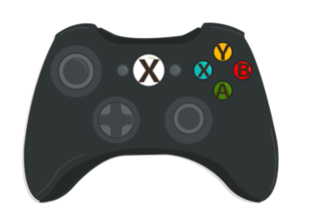
左スティック | 移動 |  |  |  |  | 攻撃
オプションボタン | ポーズ
 |  |  |  |  |  | 魔法攻撃

 |  |  |  |  |  | カメラ操作

 |  |  | ※その他 | 移動

 |  |  |  |  |  | キャンセル
 |  |  |  |  |  | 決定

シーン遷移
 | シーン移動
 | そのシーンで開く

タイトルシーン |  | セレクトシーン | ゲームシーン

セレクト画面
ゲーム画面
ゲームタイトル画面

 |  | 勝利シーン
 |  |  | ポーズ

クリア画面
ポーズ画面

 |  | 敗北シーン

リザルト画面

